Ejemplo de Llenado
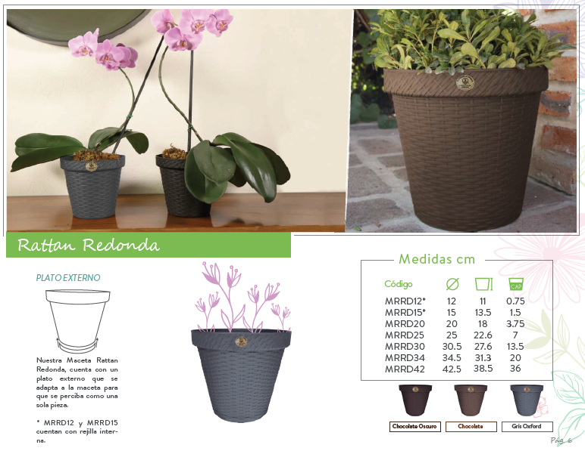
EJEMPLO DE LLENADO DE FORMATO PEDIDOS DE PLÁSTICOS LA ARDILLA, SA CV |  |  |  |  |  |  |  |  |  |  |  | REV: MARZO 2021
RAZÓN SOCIAL: |  | Plasticos del Hogar S.A. de C.V |  | FECHA: |  | 2021-03-30 |  |  | TEL: | 3777 0170
TIPO DE ENTREGA: |  | Envío por paquetería | NOMBRE DE PAQUETERÍA: | 3 Guerras |  |  |  |  | EMAIL: | plasticos@ejemplo.com

JARDINERÍA
CÓDIGO | DESCRIPCIÓN |  |  | PZAS | EMPAQUE |  | COLOR
ESTILO RATTAN
 |  |  |  |  |  |  | CHOCOLATE | CHOCOLATE OBSC. HASTA AGOTAR EXISTENCIAS |  |  | GRIS OXFORD
MRRD12 | MACETA RATTAN REDONDA D12 "NUEVA MEDIDA" |  |  | 100 | BOLSA |  | 1 | 5 |  |  | 2 |  | *Ingresa la cantidad de bolsas (de 100pzs cada una) deseadas
MRRD15 | MACETA RATTAN REDONDA D15 "NUEVA MEDIDA" |  |  | 50 | BOLSA |  | 3 | 5 |  |  | 1 |  | *Ingresa la cantidad de bolsas (de 50pzs cada una) deseadas
MRRD20 | MACETA RATTAN REDONDA D20 |  |  | 1 | GRANEL |  | 95 | 40 |  |  | 80 |  | *Ingresa la cantidad de piezas deseadas, desde 1pza
MRRD25 | MACETA RATTAN REDONDA D25 |  |  | 1 | GRANEL |  | 120 | 72 |  |  | 103 |  | *Ingresa la cantidad de piezas deseadas, desde 1pza

